BT1
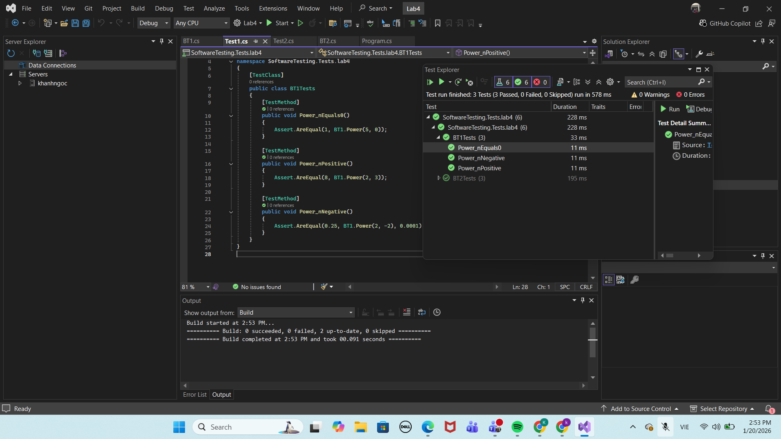
Biến n |  |  |  | Biến x
Vùng | Mô tả | Loại |  | Vùng | Mô tả | Loại
EP1 | n = 0 | Hợp lệ |  | EP4 | x ≠ 0 | Hợp lệ
EP2 | n > 0 | Hợp lệ |  | EP5 | x = 0 | Hợp lệ (n > 0)
EP3 | n < 0 | Hợp lệ

TC | x | n | Vùng | KQ mong đợi
TC1 | 5 | 0 | EP1, EP4 | 1
TC2 | 2 | 3 | EP2, EP4 | 8
TC3 | 2 | -2 | EP3, EP4 | 0.25
TC4 | 0 | 3 | EP2, EP5 | 0

BT2
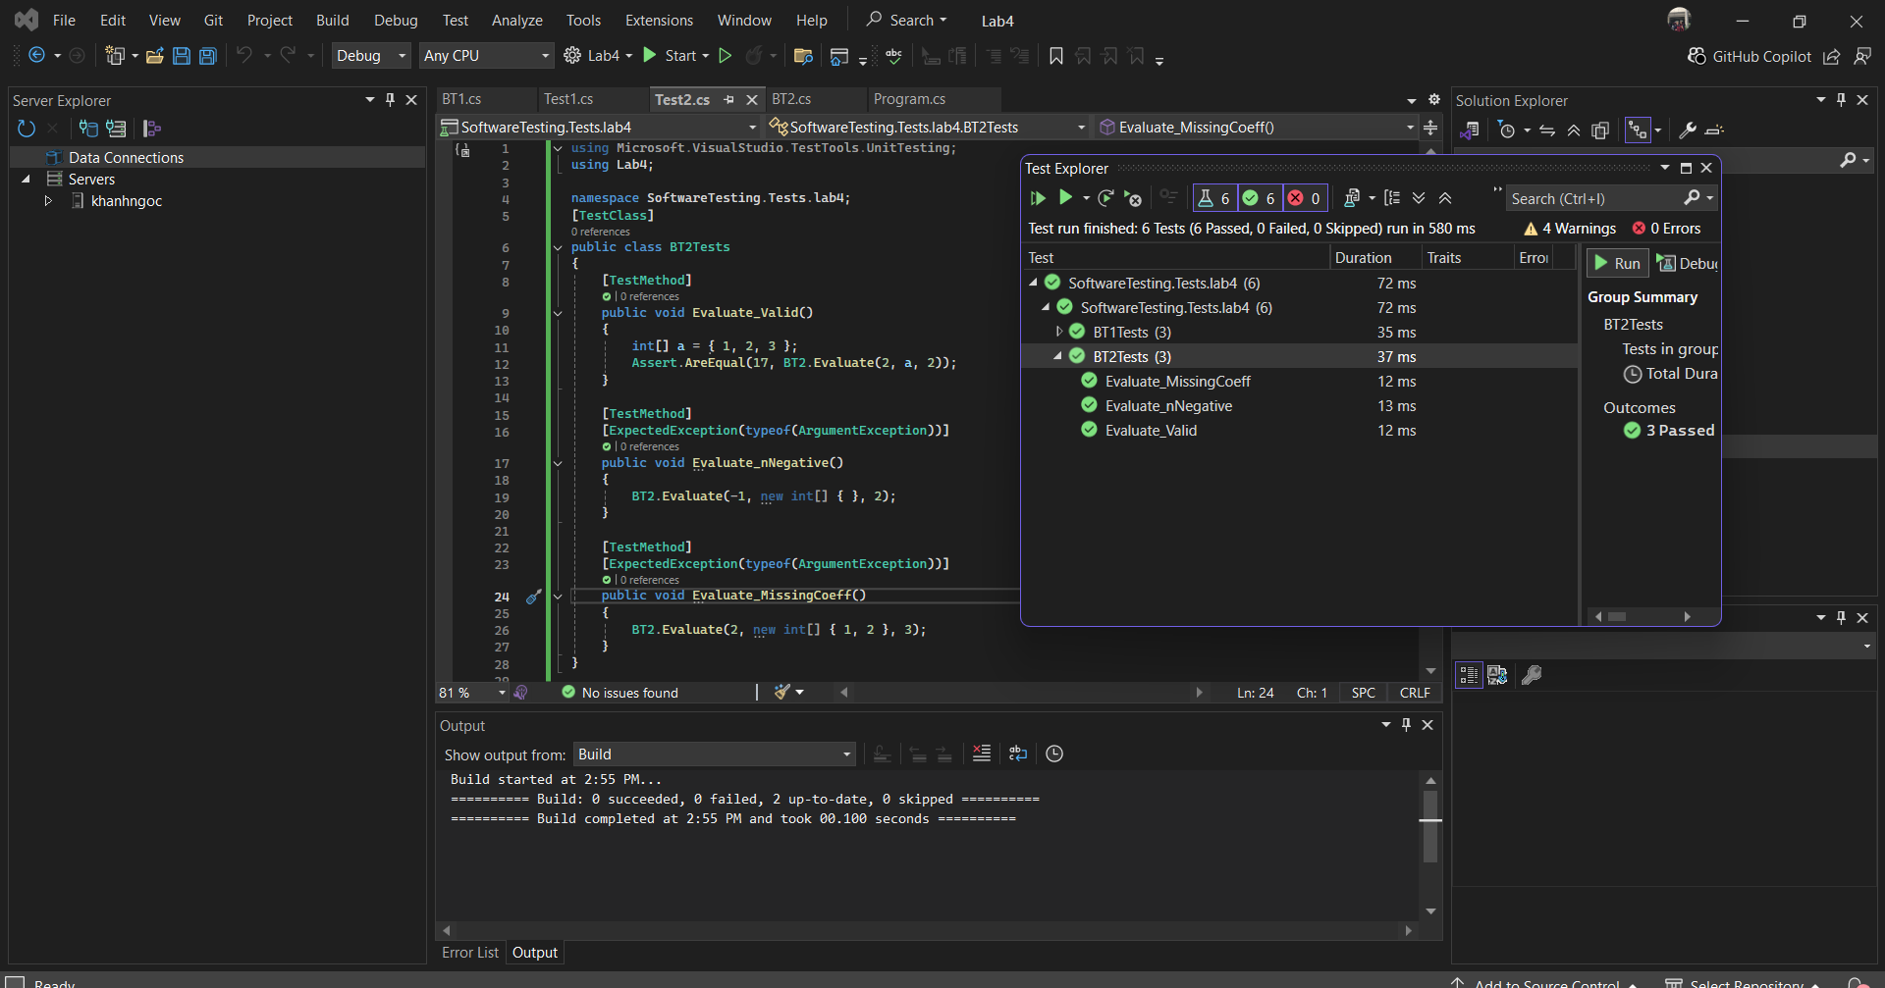
Biến n |  |  |  | Mảng hệ số a
Vùng | Mô tả | Loại |  | Vùng | Mô tả | Loại
EP1 | n ≥ 0 | Hợp lệ |  | EP3 | đủ n + 1 phần tử | Hợp lệ
EP2 | n < 0 | Không hợp lệ |  | EP4 | thiếu / thừa phần tử | Không hợp lệ

TC | n | a | x | Vùng | KQ mong đợi
TC1 | 2 | {1,2,3} | 2 | EP1, EP3 | 17
TC2 | -1 | {} | 2 | EP2 | Exception
TC3 | 2 | {1,2} | 3 | EP4 | Exception

BT3
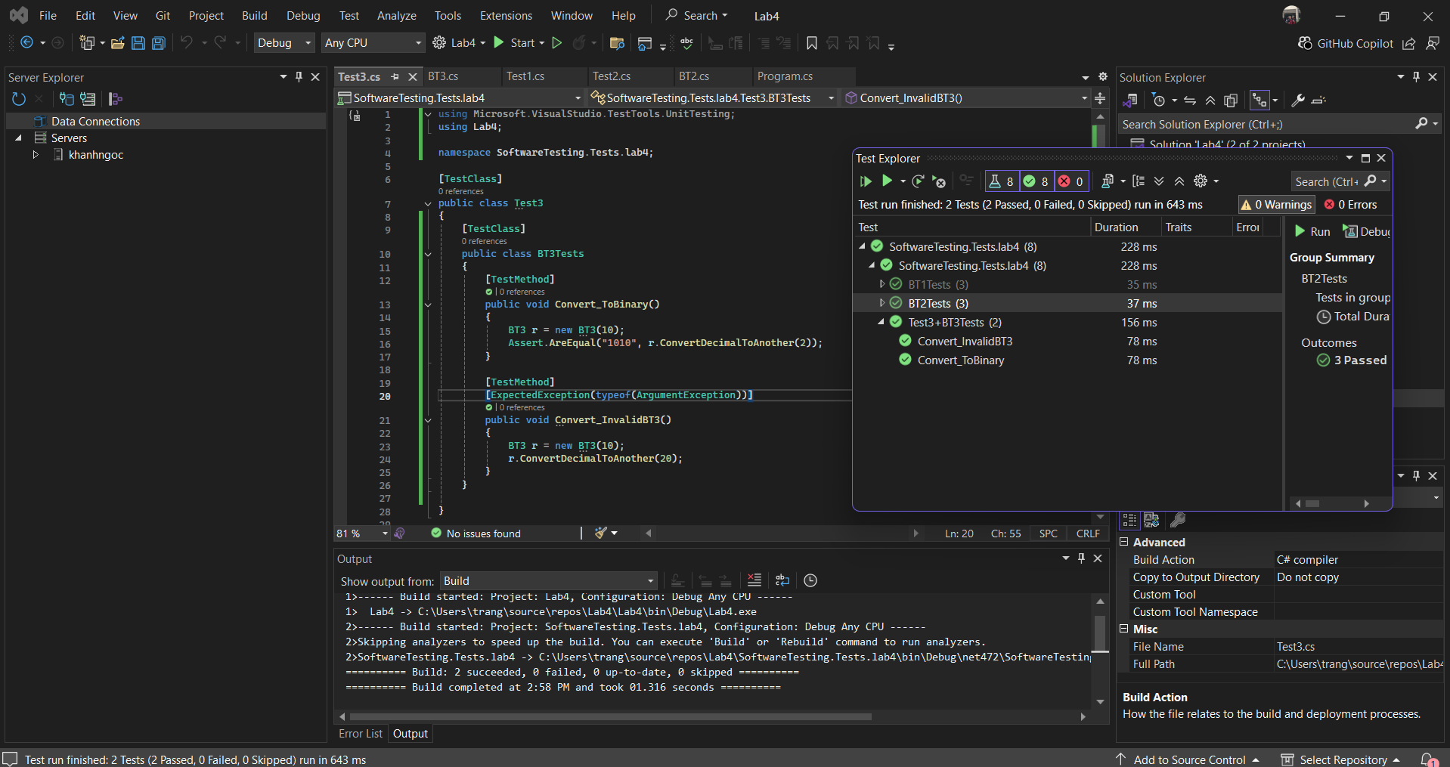
Biến number |  |  |  | Biến radix
Vùng | Mô tả | Loại |  | Vùng | Mô tả | Loại
EP1 | number ≥ 0 | Hợp lệ |  | EP3 | 2 ≤ radix ≤ 16 | Hợp lệ
EP2 | number < 0 | Không hợp lệ |  | EP4 | radix < 2 | Không hợp lệ
 |  |  |  | EP5 | radix > 16 | Không hợp lệ

TC | number | radix | Vùng | KQ mong đợi
TC1 | 10 | 2 | EP1, EP3 | 1010
TC2 | 255 | 16 | EP1, EP3 | FF
TC3 | 10 | 1 | EP4 | Exception
TC4 | 10 | 20 | EP5 | Exception
TC5 | -5 | 2 | EP2 | Exception

BT4
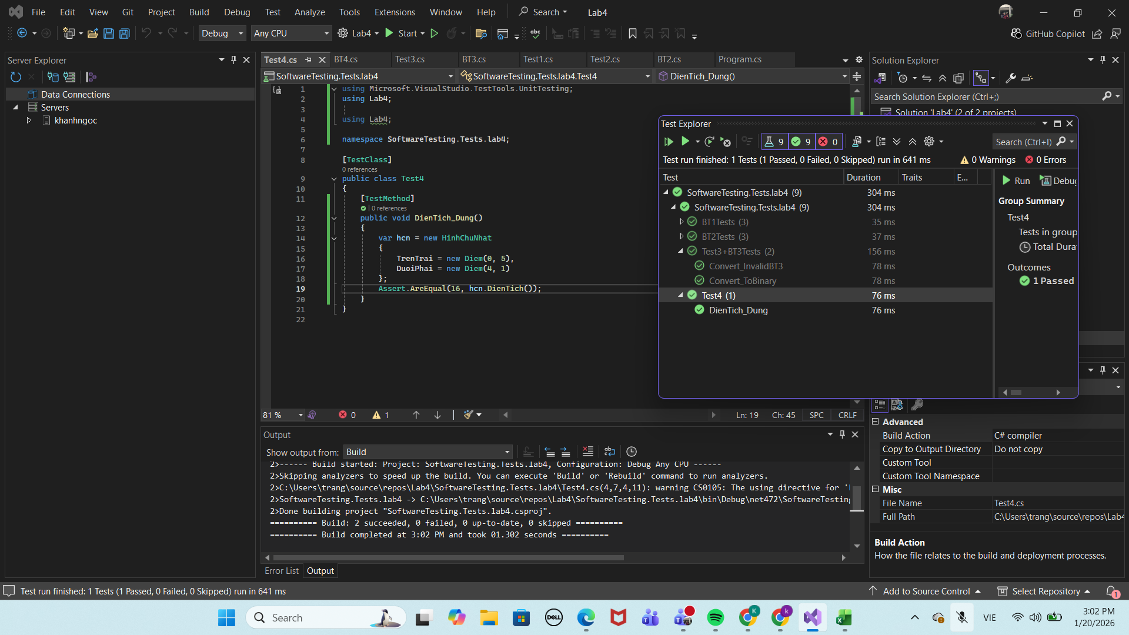
Diện tích
Vùng | Mô tả | Loại | TC | Trên trái | Dưới phải | Vùng | KQ
EP1 | Chiều dài > 0 & chiều rộng > 0 | Hợp lệ | TC1 | (0,5) | (4,1) | EP1 | 16
EP2 | Chiều dài = 0 hoặc chiều rộng = 0 | Không hợp lệ | TC2 | (0,5) | (0,1) | EP2 | 0
Giao nhau
Vùng | Mô tả | Loại | TC | HCN 1 | HCN 2 | Vùng | KQ
EP3 | Hai HCN giao nhau | Hợp lệ | TC3 | (0,5)-(4,1) | (2,4)-(6,0) | EP3 | TRUE
EP4 | Hai HCN không giao | Hợp lệ | TC4 | (0,5)-(4,1) | (5,4)-(8,1) | EP4 | FALSE

BT5
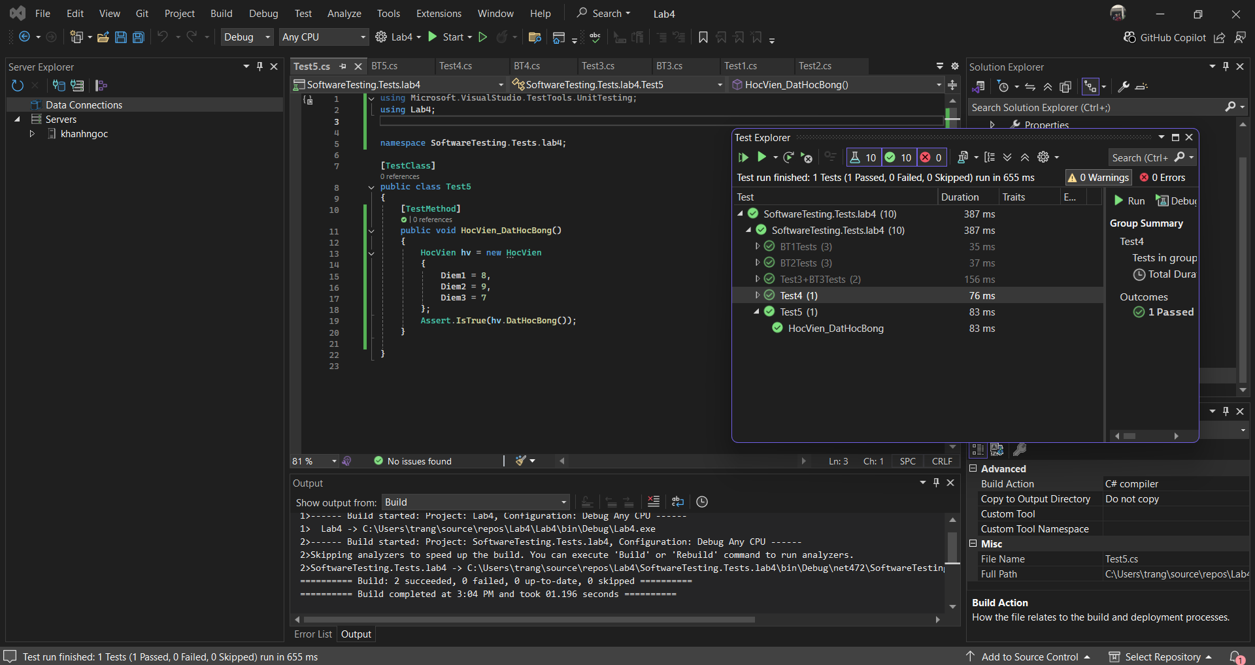
Điểm trung bình
Vùng | Mô tả | Loại
EP1 | TB ≥ 8 | Hợp lệ
EP2 | TB < 8 | Không hợp lệ
Điểm từng môn
Vùng | Mô tả | Loại
EP3 | Tất cả ≥ 5 | Hợp lệ
EP4 | Có ≥ 1 môn < 5 | Không hợp lệ

TC | Điểm 3 môn | TB | Vùng | KQ
TC1 | 8 – 9 – 7 | 8 | EP1, EP3 | Đạt
TC2 | 9 – 4 – 9 | >8 | EP1, EP4 | Không đạt
TC3 | 7 – 7 – 7 | 7 | EP2 | Không đạt

